상품제안서
로이체 휴대용무선가습기 DH-20R | 상품코드: S01042

 |  |  |  |  |  |  | 02-713-8555 | www.synergygift.co.kr
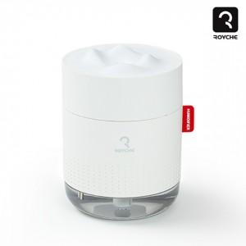

【상세/제작정보】 | LED무드등, 자동전원차단,대용량 물탱크,무선으로 언제어디든!

【인쇄/포장옵션】 | 실크 / 포장지포장

【공급단가】 | 수량 | 50~ | 100~ | 500~ | 1,000~ | 2,000~
*VAT별도 | 단가 | 11,050원 | 10,640원 | 10,230원 | 9,820원 | 9,580원

【상품 URL】 | https://www.synergygift.co.kr:443/src/goods_detail.php?gdno=15535

